F-DIREMS-017
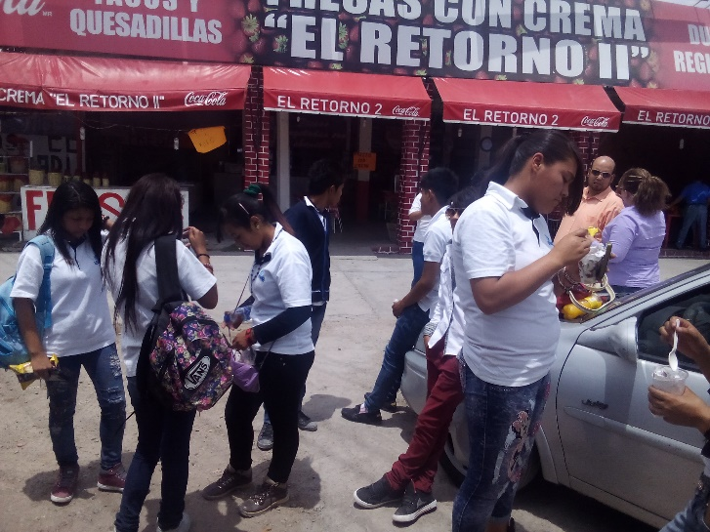
 |  | EVALUACIÓN DE VISITA ACADÉMICA |  |  |  |  |  | Codificación | F-DIREMS-017
 |  |  |  |  |  |  |  | No. Rev. | 0
 |  |  |  |  |  |  |  | Emision | 2015-10-22
Telebachillerato Comunitario: |  |  | Barrón
Lugar que se visito: |  |  | Parque Guanajuato Bicentenario
Fecha de la visita: |  | Viernes 15 de Abril del 2016
Reporte de la Visita
El Viernes 15 de Abril del 2016, se llevo a cabo la primer visita academica de parte de los alumnos del 2° "A" al parque Guanajuato Bicentenario, en donde los alumnos cerca del 95% por primera vez salieron del municipio, y el caso de algunos alumnos tardan de 3 a 6 meses para visitar la cabezera municipal, motivo de entusiasmo y motivacion de parte de ellos tanto como para la visita académica como para el continuar sus estudios en el Nivel medio superior (Se conoce y valora a sí mismo y aborda problemas y retos teniendo en cuenta los objetivos que persigue). La reunion se llevo a cabo a las 1:00 pm en las instalaciones de la escuela primaria e ir abordando, mientras que la salidad de la comunidad fue a la 1:30 pm. Se arribó e ingreso al Parque Guanajuato Bicentenario a las 2:30 pm y se comenzó con el pabellón México un paseo por la historia a las 3:00 pm en donde los alumnos ampliaron sus conocimientos acerca de la historia de México (Sustenta una postura personal sobre temas de interés y relevancia general, considerando otros puntos de vista de manera crítica y reflexiva, Mantiene una actitud respetuosa hacia la interculturalidad y la diversidad de creencias, valores, ideas y prácticas sociales), en punto de las 4:30 pm se inició el recorrido 390 ppm planeta alterado Cambio Climático en donde pudieron apreciar la evolución del hombre a través de los años, restos fósiles y como el ser humano está acabando con la vida de este planeta, en donde se desarrollaron principalmente captura de datos para análisis estadístico aplicables a clase de Matemáticas II donde a partir de los datos que se obtendrán crearan conciencia del cuidado de sus recursos naturales. (Contribuye al desarrollo sustentable de manera crítica, con acciones responsables, Participa con una conciencia cívica y ética en la vida de su comunidad, región, México y el mundo, Sustenta una postura personal sobre temas de interés y relevancia general, considerando otros puntos de vista de manera crítica y ref
EVALUACIÓN
Indique con una "X"
ASPECTOS A EVALUAR |  |  | EXCELENTE | BUENO | REGULAR | MALO | DEFICIENTE
PUNTUALIDAD |  |  |  | x
DOMINIO DE TEMA DEL GUIA |  |  | x
CONTENIDO DE TEMA DE LA VISITA |  |  | x
CUMPLIÓ CON OBJETIVO |  |  | x
ALIMENTOS |  |  |  | x
INSTALACIONES |  |  | x
GENERÓ PARTICIPACIÓN GRUPAL |  |  | x
QUE CALIFICACIÓN GLOBAL ASIGNA |  |  | EXCELENTE |  |  |  |  | 90%

PARTICIPANTES
ALUMNOS | DOCENTES | PADRES DE FAMILIA |  | OTROS | TOTAL DE PARTICIPANTES
19 | 3 | 1 |  | 1 | 24

Adjunte Evidencia Fotográfica

